Sheet1
ハンドボール記念Tシャツ御注文書

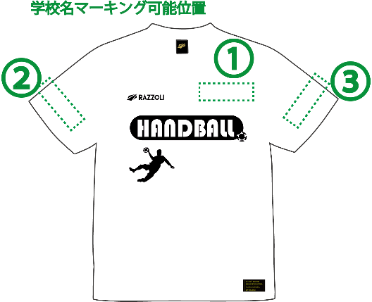
チーム名/ 学校名 |  |  |  |  | 代表者様 |  |  |  |  | カラー：ホワイト/ブラック/ブルー/イエロー/レッド サイズ：S / M / L / XL /XXL/4L
ご連絡先 (TEL) |  |  |  |  | マーキング | 有：無 | マーキング位置(右図) ①～③のいずれか
備考欄 | 〒 住所 |  |  |  | 文字 | 例：「西高」「北高校」 |  |  |  |  | 

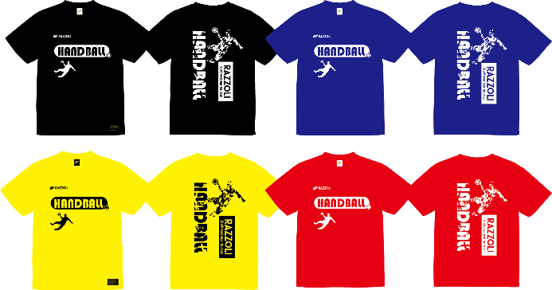
ホワイト | サイズ | Ｓ | Ｍ | Ｌ | XL | XXL | 4Ｌ | 合計
 | 数量 |  |  |  |  |  |  | 0
ブラック | サイズ | Ｓ | Ｍ | Ｌ | XL | XXL | 4Ｌ | 合計
 | 数量 |  |  |  |  |  |  | 0
ブルー | サイズ | Ｓ | Ｍ | Ｌ | XL | XXL | 4Ｌ | 合計
 | 数量 |  |  |  |  |  |  | 0
イエロー | サイズ | Ｓ | Ｍ | Ｌ | XL | XXL | 4Ｌ | 合計
 | 数量 |  |  |  |  |  |  | 0
レッド | サイズ | Ｓ | Ｍ | Ｌ | XL | XXL | 4Ｌ | 合計 |  | 総合計
 | 数量 |  |  |  |  |  |  | 0 |  | 0

(控え)
 | S | M | L | XL | XXL | 4Ｌ |  |  | 学校名
ホワイト
ブラック
ブルー |  |  |  |  |  |  |  |  | お名前
イエロー |  |  |  |  |  |  | 総合計
レッド |  |  |  |  |  |  | 0

ご注文先
〒500-8765 岐阜県岐阜市野一色4丁目17番1号 TEL:058-246-2956 FAX：058-247-9941
E-mail: torii301b@tomita.ac.jp |  |  |  |  |  |  | 岐阜県ハンドボール協会

